Algemeen
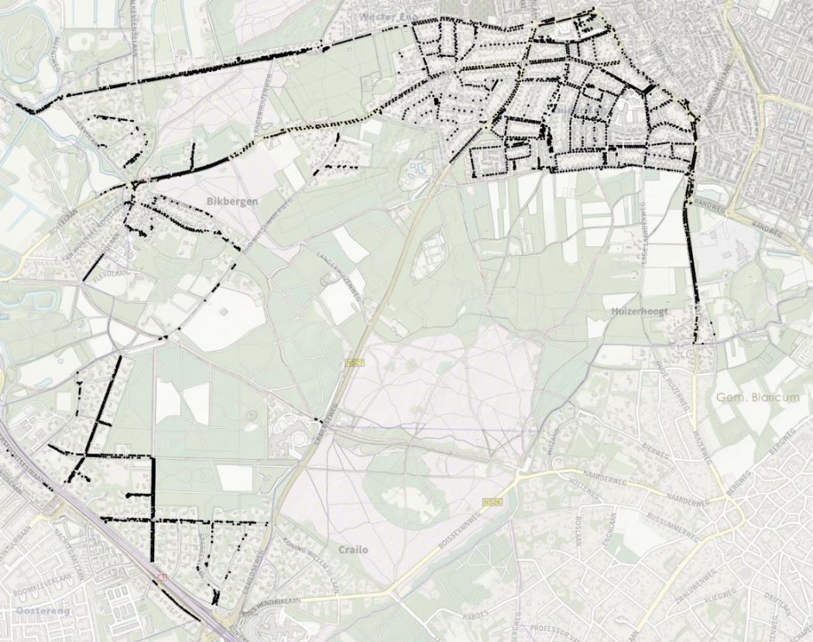
Bijlage Offerte
Beheer Openbare Ruimte Gemeente Huizen
Aanbesteding | Perceel 2 vellen en stobben rooien, groeiplaatsverbetering, inzet na calamiteiten
 | Europese openbare procedure
Tenderned kenmerk

Naam bedrijf
Naam ondertekenaar
Functie ondertekenaar
KVK nummer

LET OP: Bij dit perceel maakt een assessment onderdeel uit van de gunning. Zie bijlage 'Assessment'.

Kernwaarden Beheer Openbare Ruimte |  | Voorlopige planning aanbesteding (openbare procedure)
Veilig |  | Publicatie Tenderned | 2021-06-28
Gezond |  | Aanwijzing ter plekke | nvt
Duurzaam |  | Laatste Nota van Inlichtingen | 2021-09-16
 |  | Sluitingsdatum | 2021-09-27 | 1200 uur
Bedrijfswaarden BOR Groen |  | Beoordelingen | 2021-09-29
Veilig en gezond |  | Assessment 1 Perceel 1 | 2021-10-04
Data en organisatie |  | Assessment 2 Perceel 1 | 2021-10-05
Kosten en baten |  | Assessment 3 Perceel 2 | 2021-10-06
 |  | Assessment 4 Perceel 2 | 2021-10-07
Ter informatie: Bedrijfswaardenmatrix AM Groen |  | Verificatie (pre-award audit) | 2021-10-11
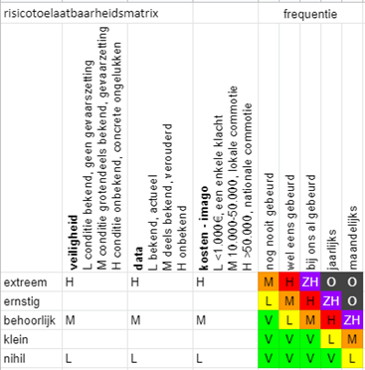
 |  | Voorlopige gunning | 2021-10-12
 |  | Bezwaartermijn tot | 2021-11-01
 |  | Definitieve gunning | 2021-11-02

 |  | Geschat aantal eerste NOK | circa 100
 |  | Visualisatie op kaart van de boom locaties en bosgroepen 2021 (indicatief)

